8.14 Graphique 1
RERS 8.14 La mobilité des enseignants des premier et second degrés publics

[1] Évolution des taux de mobilité des enseignants titulaires du public, en %

 | Taux de changement de département des enseignants du premier degré | Taux de changement d'académie des enseignants du second degré
Année
2015 | 1.2 | 2.2
2016 | 1.2 | 1.9
2017 | 1.3 | 1.8
2018 | 1.3 | 1.7
2019 | 1.2 | 1.7
2020 | 1.1 | 1.6
2021 | 1.1 | 1.7
 |  | RERS 2022, DEPP |  |  | RERS 2022, DEPP
Champ : France métropolitaine + DROM, personnels appartenant à un corps enseignant titulaire du public, rémunérés au titre de l'Éducation nationale, en activité au 30 novembre 2021.
Lecture : entre novembre 2020 et novembre 2021, 1,1 % des enseignants du premier degré ont changé de département, tandis que 1,7 % des enseignants du second degré ont changé d'académie.

Source : DEPP, panel des personnels issu de BSA, novembre 2021.

 | Mobilité enseignants du premier degré |  | Mobilité enseignants du second degré
Année | Titulaires d'un poste définitif en établissement | Changement de département | Titulaires d'un poste définitif en établissement | Changement d'académie
2008 | 8.8 | 2.2 | 4.8 | 2.1
2009 | 7.5 | 1.7 | 5.1 | 2.0
2010 | 7.7 | 1.7 | 4.1 | 1.8
2011 | 8.0 | 1.7 | 4.7 | 1.7
2012 | 6.4 | 1.3 | 4.4 | 1.8
2013 | 6.4 | 1.2 | 4.6 | 1.7
2014 | 7.1 | 1.6 | 4.2 | 1.7
2015 | 7.8 | 1.2 | 5.4 | 2.2
2016 | 7.1 | 1.2 | 4.6 | 1.9
2017 | 7.4 | 1.3 | 4.7 | 1.8
2018 | 7.5 | 1.3 | 4.6 | 1.7

8.14 Carte 3
RERS 8.14 La mobilité des enseignants des premier et second degrés publics

[3] Taux de migration nette des enseignants titulaires du premier degré public par département, en %
(Novembre 2020-novembre 2021)

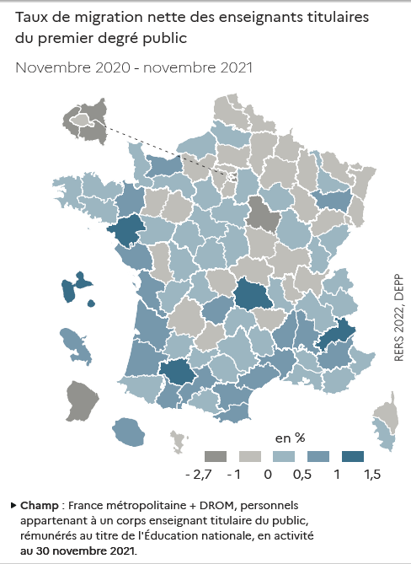
Code département | Département | Taux de migration nette (en %)
D001 | Ain | -0.1
D002 | Aisne | -0.5
D003 | Allier | -0.5
D004 | Alpes-de-Haute-Provence | 0.8
D005 | Hautes-Alpes | 1.1
D006 | Alpes-Maritimes | 0.3
D007 | Ardèche | 0.8
D008 | Ardennes | -0.7
D009 | Ariège | 0.3
D010 | Aube | 0.0
D011 | Aude | 0.5
D012 | Aveyron | 0.4
D013 | Bouches-du-Rhône | 0.3
D014 | Calvados | 0.5
D015 | Cantal | 0.0
D016 | Charente | 0.1
D017 | Charente-Maritime | 0.6
D018 | Cher | 0.1
D019 | Corrèze | 0.6
D021 | Côte-d'Or | 0.4
D022 | Côte-d'Armor | 0.3
D023 | Creuse | -0.7
D024 | Dordogne | -0.2
D025 | Doubs | 0.1
D026 | Drôme | 0.7
D027 | Eure | -0.2
D028 | Eure-et-Loir | 0.0
D029 | Finistère | 0.2
D030 | Gard | 0.8
D031 | Haute-Garonne | 0.7
D032 | Gers | 1.4
D033 | Gironde | 0.7
D034 | Herault | 0.6
D035 | Ille-et-Vilaine | 0.6
D036 | Indre | 0.3
D037 | Indre-et-loire | 0.4
D038 | Isère | 0.3
D039 | Jura | 0.2
D040 | Landes | 0.7
D041 | Loir-et-Cher | 0.1
D042 | Loire | 0.2
D043 | Haute-Loire | -0.1
D044 | Loire-Atlantique | 1.5
D045 | Loiret | 0.1
D046 | Lot | -0.3
D047 | Lot-et-Garonne | 0.1
D048 | Lozère | 0.2
D049 | Maine-et-Loire | 0.2
D050 | Manche | 0.3
D051 | Marne | -0.1
D052 | Haute-Marne | -0.6
D053 | Mayenne | -0.1
D054 | Meurthe-et-Moselle | 0.5
D055 | Meuse | -0.2
D056 | Morbihan | 0.4
D057 | Moselle | -0.1
D058 | Nièvre | -0.7
D059 | Nord | -0.1
D060 | Oise | -0.3
D061 | Orne | 0.2
D062 | Pas-de-Calais | -0.1
D063 | Puy-de-Dôme | 1.0
D064 | Pyrénées-Atlantiques | 0.5
D065 | Hautes-Pyrénées | 0.5
D066 | Pyrénées-Orientales | 0.9
D067 | Bas-Rhin | 0.0
D068 | Haut-Rhin | -0.2
D069 | Rhône | -0.2
D070 | Haute-Saône | -0.2
D071 | Saône-et-Loire | -0.1
D072 | Sarthe | -0.1
D073 | Savoie | 0.5
D074 | Haute-Savoie | 0.0
D075 | Paris | -0.3
D076 | Seine-Maritime | 0.4
D077 | Seine-et-Marne | 0.2
D078 | Yvelines | -0.7
D079 | Deux-Sèvres | -0.7
D080 | Somme | 0.2
D081 | Tarn | 0.4
D082 | Tarn-et-Garonne | 0.2
D083 | Var | 0.5
D084 | Vaucluse | 0.3
D085 | Vendée | 0.8
D086 | Vienne | 0.3
D087 | Haute-Vienne | 0.2
D088 | Vosges | 0.7
D089 | Yonne | -1.1
D090 | Territoire-de-Belfort | -0.4
D091 | Essonne | -0.9
D092 | Hauts-de-Seine | -1.1
D093 | Seine-Saint-Denis | -2.6
D094 | Val-de-Marne | -1.1
D095 | Val-d'Oise | -0.6
D02A | Corse-du-Sud | 0.1
D02B | Haute-Corse | -0.1
D971 | Guadeloupe | 1.5
D972 | Martinique | 0.7
D973 | Guyane | -1.2
D974 | Réunion | 0.7
D976 | Mayotte | -0.5
Champ : France métropolitaine + DROM, personnels appartenant à un corps enseignant titulaire du public, rémunérés au titre de l'Éducation nationale, en activité au 30 novembre 2021.
Source : DEPP, panel des personnels issu de BSA, novembre 2021. |  | RERS 2022, DEPP

8.14 Carte 4
RERS 8.14 La mobilité des enseignants des premier et second degrés publics

[4] Taux de migration nette des enseignants titulaires du second degré public par académie, en %
(Novembre 2020-novembre 2021)
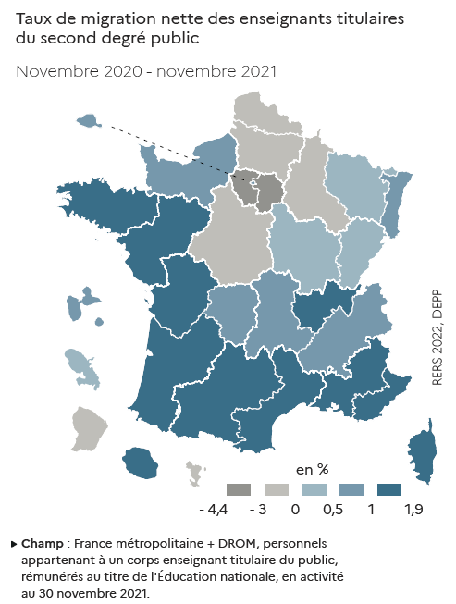
Code académie | Académie | Taux de migration nette (en %)
A01 | Paris | 0.5
A02 | Aix-Marseille | 1.2
A03 | Besançon | 0.2
A04 | Bordeaux | 1.8
A06 | Clermont-Ferrand | 0.5
A07 | Dijon | 0.1
A08 | Grenoble | 0.8
A09 | Lille | 0.0
A10 | Lyon | 1.2
A11 | Montpellier | 1.5
A12 | Nancy-Metz | 0.1
A13 | Poitiers | 1.3
A14 | Rennes | 1.5
A15 | Strasbourg | 0.8
A16 | Toulouse | 1.7
A17 | Nantes | 1.5
A18 | Orléans- Tours | -0.2
A19 | Reims | -0.9
A20 | Amiens | -2.0
A22 | Limoges | 0.9
A23 | Nice | 1.3
A24 | Créteil | -4.4
A25 | Versailles | -3.4
A27 | Corse | 1.1
A28 | Réunion | 1.4
A31 | Martinique | 0.4
A32 | Guadeloupe | 1.0
A33 | Guyane | -1.3
A43 | Mayotte | -0.6
A70 | Normandie | 0.7
► Champ : France métropolitaine + DROM, personnels appartenant à un corps enseignant titulaire du public, rémunérés au titre de l'Éducation nationale, en activité au 30 novembre 2021.
Source : DEPP, panel des personnels issu de BSA, novembre 2021. |  | RERS 2022, DEPP

